World Equity
SRI WORLD EQUITY

CHARAKTERISTIKA FONDU
STRUKTURA FONDU

0,30% hotovost | 0.30%
5,70% komunikační služby | 5.70%
15,40% finanční služby | 15.40%
8,80% průmysl | 8.80%
7,70% spotřeba - cyklická | 7.70%
12,10% zdravotnictví | 12.10%
10,90% spotřeba - necyklická | 10.90%
24,40% informační technologie | 24.40%
14,70% ostatní | 14.70%
Název fondu: | SRI WORLD EQUITY

AKCIOVÝ FOND
Investiční manažer: | Generali Investments Partners S.p.A.
Hodnota fondu: | 794,05 mEUR
Počátek obchodování: | 2006-07-26
Investiční cíl: Cílem fondu je překonat jeho benchmark (kterým je MSCI World – Net Total Return Index). Fond investuje především do akcií společností s velkou tržní kapitalizací. Dále může investovat do hotovosti, krátkodobých dluhových instrumentů a dluhopisů. Fond může používat finanční nástroje a deriváty pro zajišťovací účely, pro efektivní správu portfolia a pro investiční účely.

POPLATKY GENERALI ČESKÁ POJIŠŤOVNA A.S.*
TOP 10
GENERALI INVESTMENTS LUXEMBOURG SA
Rozdíl mezi nákupním a prodejním kurzem podílových jednotek: | Běžné/jednorázové pojistné: 5 %/0 % Mimořádné pojistné 2% resp. 3 %** | Společnost |  |  | % v portfoliu | Sektor
Částečný odkup: | 0,25 % z odkoupené částky, minimálně však 50 Kč a maximálně 500 Kč | Apple Inc. (AAPL UW) |  |  | 5.16 | informační technologie
Poplatky za přemístění: | V každém poj. roce 2 zdarma, jinak 0,25 % akt. hodnoty přemístěných jednotek, min. 50 Kč a max. 500 Kč. | Microsoft Corp (MSFT UW) |  |  | 4.43 | informační technologie
Poplatky za správu fondu***: | 2 % p.a. | Amazon.com, Inc. (AMZN UW) |  |  | 2.41 | spotřeba - necyklická
* výtah ze sazebníku poplatků k IŽP týkající se fondů, v případě rozdílů platí sazebník poplatků |  | Alphabet Inc-CL A (GOOGL UW) |  |  | 1.59 | komunikační služby
** závisí na produktu *** náklady za správu fondu jsou započtené v NAV (t.j. v kurzu) |  | TESLA INC (TSLA UW) |  |  | 1.52 | spotřeba - necyklická
KOMENTÁŘ K TRHU
KOMENTÁR TRHU
KOMENTÁŘ TRHU
KOMENTÁŘ TRHU
VÝKONNOST FONDU
 |  | EXXON MOBIL CORP (XOM UN) |  |  | 1.20 | energie
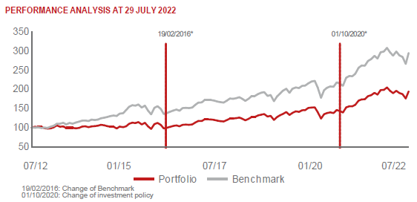 |  | PEPSICO INC (PEP UW) |  |  | 1.01 | spotřeba - cyklická
 |  | AUTOMATIC DATA PROCESSING (ADP UW) |  |  | 0.99 | informační technologie
 |  | NVIDIA CORP (NVDA UW) |  |  | 0.97 | informační technologie
 |  | ALPHABET INC-CL C (GOOG UW) |  |  | 0.93 | komunikační služby

STATISTIKY
 |  | STD | IR | TE | Rating Morningstar(4) |  | Quartile Morn.
 |  | 14.87% | -0.36% | 1.40% | x |  | x
 |  | (1) Standard Deviation (Směrodatná odchylka): míra rizika, volatilita výkonnosti fondu. (2) Information Ratio (Informační poměr): poměr průměrně dosaženého výnosu oproti odchylce od indexu. (3) Tracking Error: směrodatná odchylka rozdílu výkonnosti fondu

VÝKONNOST (EUR)

 |  | 1 měsíc (%) | YTD (%) |  | 1 rok (%) | od počátku (%)
SRI WORLD EQUITY (ISIN: LU0260158042) |  | 7.01 | -4.94 |  | 0.51 | 52.42
Benchmark * |  | 10.67 | -4.30 |  | 5.64 | -
Excess Return |  | -3.66 | -0.64 |  | -5.13 | NA
Červenec 2022
* MSCI World – Net Total Return Index
Hodnota investice do podílových fondů může růst, klesat nebo stagnovat podle situace na finančních trzích. Minulé výnosy nejsou zárukou výnosů v budoucnu.

